②各種規定
②各種規定
（重要） 利益相反の開示について

下記の指針要約を参考に開示してください。指針詳細は以下URL参照。
https://www.jspn.or.jp/modules/about/index.php?content_id=22

I．申告すべき事項
対象者は，企業・法人組織等から得られた経済的利益について，以下の（1）～（10）の事項につき，細則で定める基準および手順に従い，本学会理事長に申告する．理事長は、申告された内容を利益相反委員会に報告する。
学術総会・学会誌での発表の登録・投稿においては発表内容と関連する事項のみ申告対象とし，発表者本人の情報について，発表時に公表するものとする。
（1）企業・法人組織等の役員，顧問職，社員等への就任 *，**
（2）株式の保有
（3）特許権等実施料
（4）会議出席・講演など労力の提供に対する支払
（5）パンフレットなどの執筆・監修に対する原稿料・監修料
（6）研究費
（7）奨学寄付金
（8）寄付講座
（9）その他，上記以外の学会参加等のための旅費や贈答品などの受領
（10）対象者の配偶者、一親等の親族、収入・財産を共有する者に関する（1）～（9）の事項

*：学術集会，あるいは学会誌における発表時点で企業，あるいは営利を目的とする団体の職員として雇用されていた者，あるいは発表時点より遡って5年以内に雇用されていた者は下記の原則に従うこと
・発表時点で発表者が企業，あるいは営利を目的とする団体の職員として雇用されていた場合，発表者がその企業・法人組織等に所属する旨が明記されていれば，利益相反として申告する必要はない
・発表時点より遡って5年以内に何らかの企業，あるいは営利を目的とする団体の職員として雇用されていた者が当該企業・団体に所属していた時から継続されている研究の成果を発表する場合には旧所属の当該企業・団体の名称も明記すること
**：役員，大会長，委員会・作業部会等の委員に就任する者が就任時点より遡って5年以内に企業，あるいは営利を目的とする団体の職員として雇用されていた場合は，当該企業・団体の名称，職位・役職名，期間について申告すること。

申告対象となる利益相反
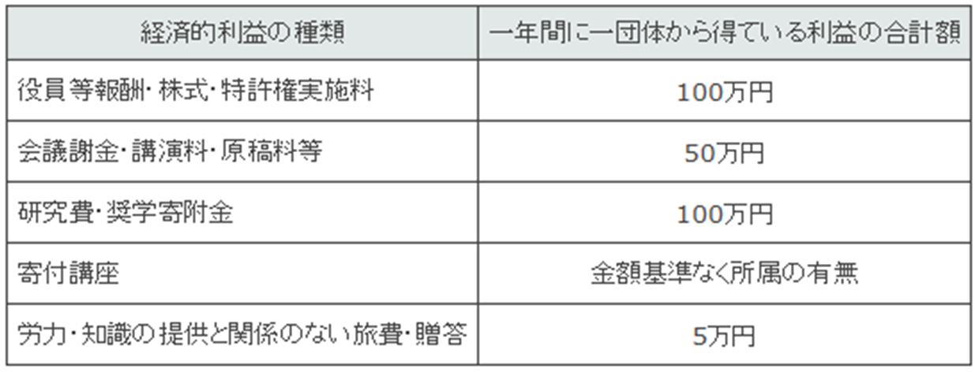

※臨床研究に関しては、製薬会社・医療機器会社との研究期間中の利益相反について、額の多寡に関わらず記載すること。

II．利益相反状態との関係で回避すべき事項
1．対象者の全てが回避すべきこと
臨床研究の結果の公表や診療（診断・治療）ガイドラインの策定などは，純粋に科学的な根拠と判断，あるいは公共の利益に基づいて行われるべきである．本学会の会員などは，臨床研究の結果とその解釈といった公表内容や，臨床研究での科学的な根拠に基づく診療ガイドライン・マニュアルなどの作成について，その臨床研究の資金提供者・企業の恣意的な意図に影響されてはならない．このため，以下の事項を回避すべきである。
（1）臨床試験参加者の仲介や紹介，特定期間の症例集積に対応した報賞金の取得
（2）特定の研究結果に対する成果報酬の取得
（3）研究結果の分析，公表に関して，資金提供者・企業が影響力の行使を可能とする契約の締結
2．臨床研究の試験責任者が回避すべきこと
臨床研究（臨床試験，治験を含む）の計画・実施に決定権を持つ責任者には，次の項目に関して重大な利益相反状態にない（依頼者との関係が少ない）と社会的に評価される研究者が選出されるべきであり，また選出後もその状態を維持すべきである．
（1）臨床研究を依頼する企業の株の保有
（2）臨床研究を依頼する企業や営利を目的とした団体の役員，理事，顧問など（無償の科学的な顧問は除く）
（3）当該研究に関係のない学会参加等に対する資金提供者・企業からの旅費・宿泊費の支払い
（4）当該研究に要する実費や正当な報酬以外の金銭や贈り物の取得
但し，上記に該当する研究者であっても，当該臨床研究を計画・実行するうえで必要不可欠の人材であり，かつ当該臨床研究が医学的に極めて重要な意義をもつような場合であって，当該利益が正当と認められる場合には，その判断と措置の公平性，公正性および透明性が明確に担保されるかぎり，当該臨床研究の責任者に就任することができる場合がある。

Ⅲ. 学術総会での発表におけるCOI申告および公表
学術総会で臨床研究に関する発表・講演を行う者のうち筆頭発表者は、会員，非会員の別を問わず、その研究を実施した過去の期間における3年間での本細則第5条の基準を超えるものについてCOI状態を自己申告・公表する。

＊この演題の利益相反についてお答えください。学会発表でもスライド、ポスターで開示してください。
演題発表に関連し，開示すべきCOI関係にある企業等はありません。 | ※該当ではない方を削除
演題発表に関連し，開示すべきCOI関係にある企業等があります。
※「発表者と営利目的の団体との関係」を簡潔に記載して下さい（50文字程度）。
※演題発表に関連し，開示すべきCOI関係にある企業などを記入してください。
※COIがある場合には、下の自由記載欄にご記入の上、学会発表でもスライド、ポスターで開示してください。
※学会発表でのCOI開示例は2019年5月末までに第115回学術総会ホームページに掲載いたします。
 | ※COI開示がある場合
（記載例） 受託研究・共同研究費：○○○製薬 、奨学寄附金：○○○製薬、寄付金講座所属：あり（○○○製薬）

（重要） 倫理面への配慮について
・ヒトまたは動物におけるbiomedical研究（実験的治療を含む）は、ヘルシンキ宣言（以後の改訂や補足事項を含む）や各種倫理規定に従い、倫理審査を受けて承認を得たことを抄録中に記載し、発表においても明示してください。 ・調査研究においては，調査・研究上の倫理原則に則った発表であることを明示してください。また、資料の目的外使用においては，調査などの責任者の許可を得たことを記載してください。 ・症例報告やケースシリーズなど患者プライバシーに配慮すべき発表については、以下の本学会のガイドラインを参考にして、原則として本人から同意を得てください。本人又は代理人の同意を得ることなく発表することが可能な例外事項にあたると考えられる場合は、例外事項のうちどの理由に該当するのか、なぜ同意を得ることが困難なのか、また同意が得られないまま発表を行うにあたりどのようにプライバシー保護への配慮を行ったかを明記してください。

チェック項目①
＊この演題は、調査や研究ですか？ 症例報告またはケースシリーズですか？
 | ※該当するものを選択
チェック項目①-1 ※①で「症例報告、ケースシリーズ」を選択された方のみご回答ください。
＊この症例報告（またはケースシリーズ）は、本人または代理人の同意を得ていますか？
 | ※該当するものを選択
チェック項目②
＊この演題は、上に述べた倫理面への配慮をしていますか？
 | ※該当するものを選択

（重要） ご登録いただいた個人情報の取扱について
＊ご登録いただいた個人情報の取扱について同意をお願いします。
同意いただけない場合は演題登録を行うことができません。
[ ご登録いただいた個人情報の取扱について ]
https://www.jspn.or.jp/modules/others/index.php?content_id=6

（重要） 抄録の学会誌等への掲載について
＊登録に際し，学術総会後に日本精神神経学会誌への掲載や，Webで閲覧できるよう，利用することを承諾します。
 | ※該当ではない方を削除

